Wochenbericht
 |  |  |  | Augustin Beck GmbH & Co. KG - 87700 Memmingen - Tel. 08331 - 9506 - 0

 |  |  |  | Beck Bauunternehmung GmbH & Co. KG - 14943 Luckenwalde - Tel. 03371 - 610 457

Aufmaß Pos.: |  |  | RAG-I-2.1.1.3.510-2 |  |  | Datum: | 2025-02-04 |  | Blattnr.: | 1/1
Bauvorhaben |  |  | StatComRAG
Auftraggeber |  |  | Siemens Energy Global GmbH & Co. KG

Ausgeführte Leistung: |  |  | Fugenblech verzinkt mit Verbundbeschichtung

Nr. | Bezeichnung | Anzahl | L |  | Ergebnis [m]
1 | 1 | 1.00 | 2.60 |  | 2.60
2 | 2 | 1.00 | 1.70 |  | 1.70
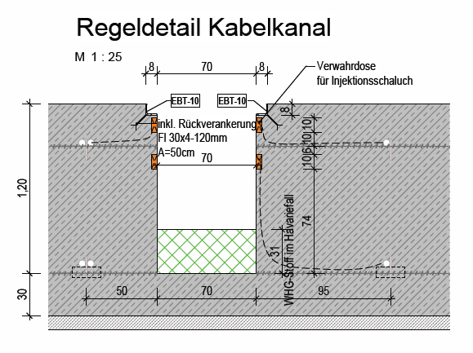
3 | 3 | 1.00 | 1.10 |  | 1.10
 | Summe [m] |  |  |  | 5.40

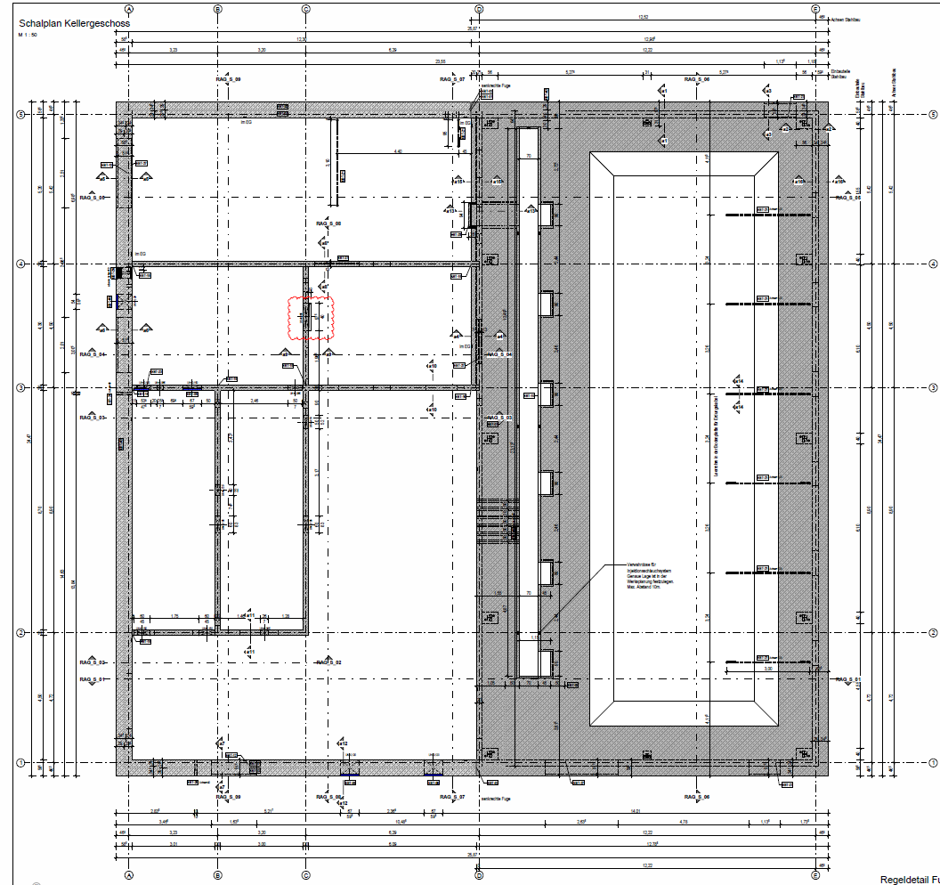

StatCom-401 Ragow

3

1

2

Auszug aus: P-020701_EC_38011.H004_CLC071_02_Technikgeb. Schalplan KG und Bopla.pdf

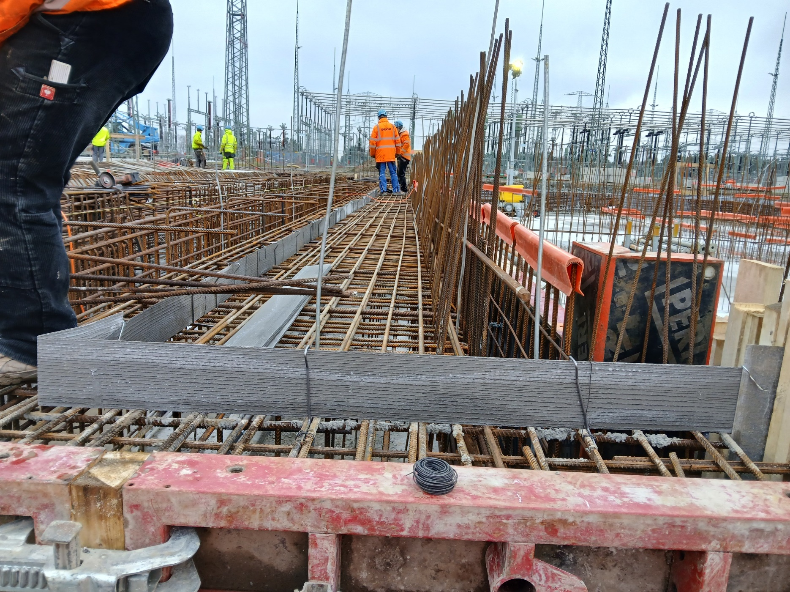

2
1.7m

3

1.1m

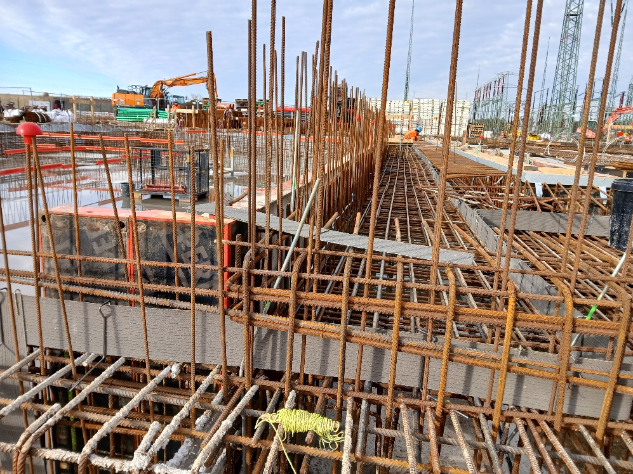

1
2.6m

3
2
1.1m
1.7m

 |  |  | i.A.
 |  |  | Unterschrift Fa. Beck |  |  |  |  | Unterschr. Bauüberwachng.

